
 | CONTROL ESTADO DE LLANTAS |  |  |  |  |  |  |  |  |  | CODIGO | GMA-RE-30
 |  |  |  |  |  |  |  |  |  |  | VERSIÓN | 5
 |  |  |  |  |  |  |  |  |  |  | FECHA EMISIÓN | 2021-02-03
 |  |  |  |  |  |  |  |  |  |  | FECHA ACTUALIZACIÓN | 2025-05-02
 |  |  |  |  |  |  |  |  |  |  | PAGINA | 1 DE 1

MOVIL |  | PLACA |  | FECHA |  |  |  |  | KILOMETRAJE
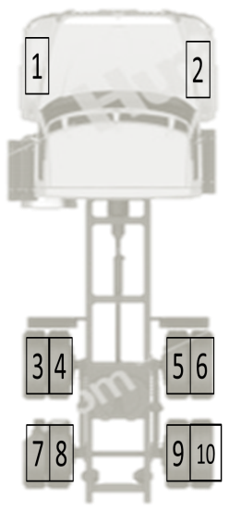 | POSICIÓN | N° CALOR | MARCA | DIMENSIÓN | PROFUNDIDAD |  |  | PRESIÓN | ESTADO |  | OBSERVACIONES: INDIQUE SI ES MONTAJE, DESMONTE O INSPECCION
 |  |  |  |  | INTERIOR | CENTRO | EXTERIOR |  | NUEVA | REENCAUCHE
 | 1
 | 2
 | 3
 | 4
 | 5
 | 6
 | 7
 | 8
 | 9
 | 10

 |  |  |  | ELABORADO POR:

